番禺校区
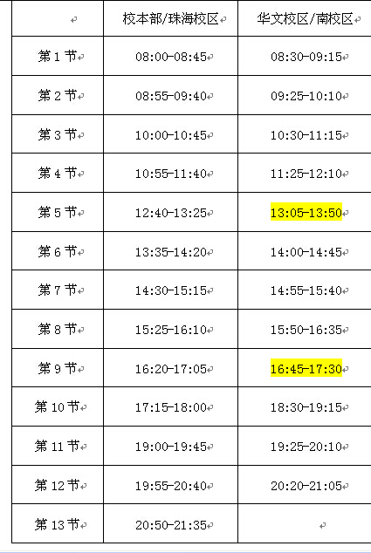
番禺校区1783
星期二 |  |  |  |  | 星期三 | 星期四
1-4节 | 班次 | 地点 | 容量 | 教师 |  | 班次 | 地点 | 容量 | 教师
 | 学术英语1 |  | 70 |  |  | 学术英语17 |  | 70
 | 学术英语2 |  | 70 |  |  | 学术英语18 |  | 70
 | 学术英语3 |  | 70 |  |  | 学术英语19 |  | 70
 | 学术英语4 |  | 70 |  |  | 学术英语20 |  | 70
 | 学术英语5 |  | 70 |  |  | 学术英语21 |  | 70
 | 学术英语6 |  | 70 |  |  | 学术英语22 |  | 70
 | 学术英语7 |  | 70 |  |  | 学术英语21 |  | 70
 | 学术英语8 |  | 70 |  |  | 学术英语22 |  | 70
 | 学术英语9 |  | 70
 | 学术英语10 |  | 70
 | 学术英语11 |  | 70
 | 学术英语12 |  | 70
 | 学术英语13 |  | 70
 | 学术英语14 |  | 70
 | 学术英语15 |  | 70
 | 学术英语16 |  | 70

